Arkusz1
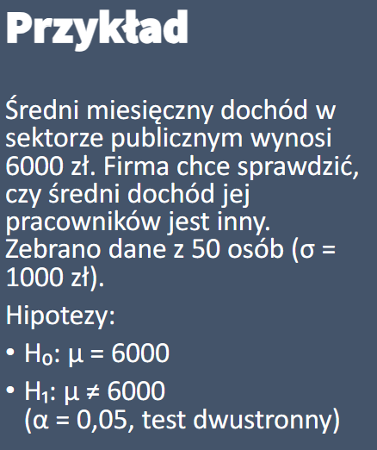
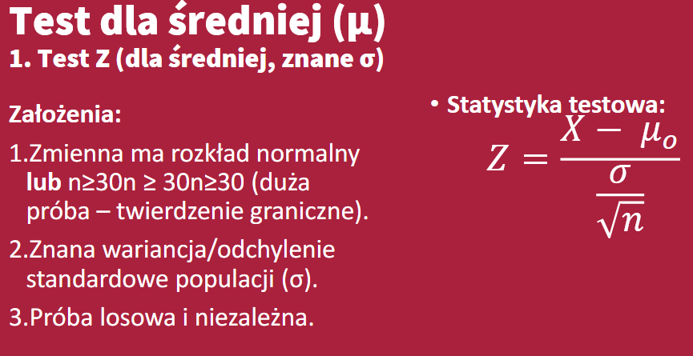

xsr | 6000
n | 50
a | 0.05
sigma | 1000

x | 6300

Z | 2.1213
Z 0,025 | 1.960
 |  | 1,96>2,12 | H0 Odrzucamy

Arkusz2
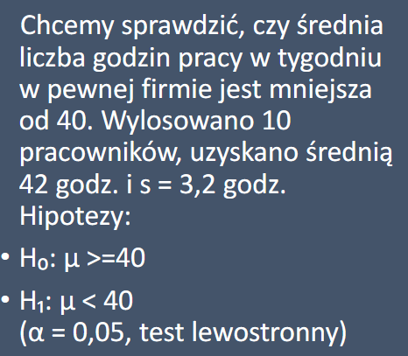
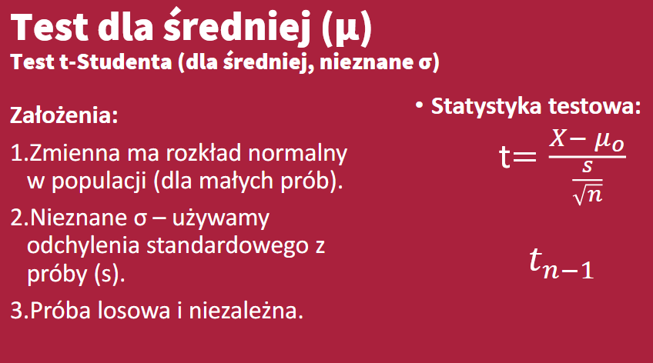

odch | 3.2
xsr | 42
a | 0.05
n | 10
df | 9
xsr0 | 40

 |  | SE | 1.0119288513

-1.8331129327
-1.8331129327 |  | -1,83< | 1.98 | przyjmujemy H0

Arkusz3
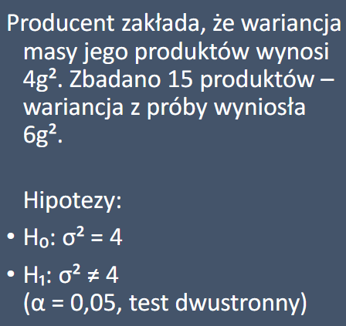
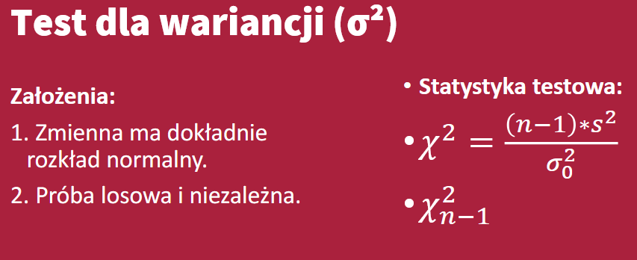

a | 0.05
n | 15
df | 14
s2 | 6
sigma0 | 4

x2 | 21
x20,025 | 5.628726103 |  | 5,7< | 21 | <26,1
x20,0975 | 26.118948045

 |  | brak podstaw do odrzucenia h0
 |  | Z 95% pewnoscia masa produktow nie rozni się od 4g

Arkusz4
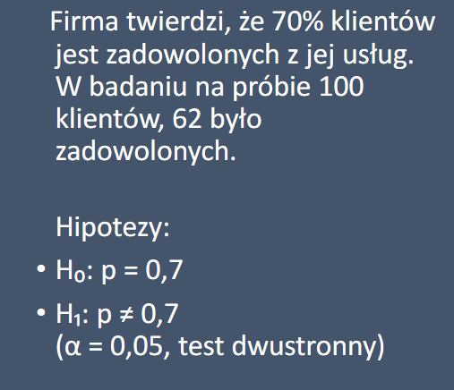
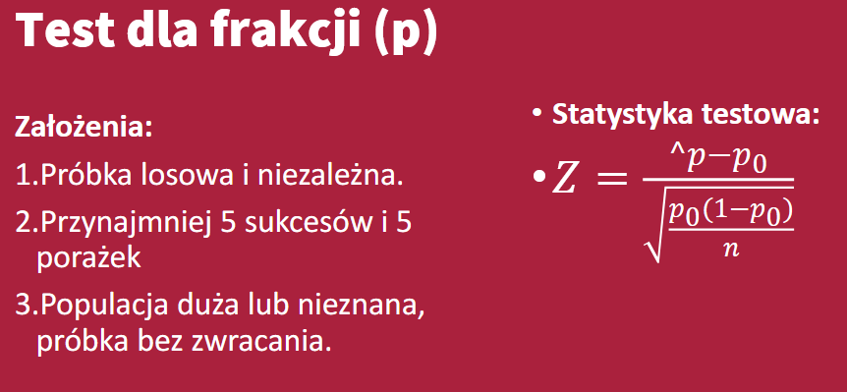

a/2 | 0.025
a | 0.05
n | 100
p0 | 0.7
p^ | 0.62

Z | -1.7457431219
Z0,025 | -1.9599639845 | nie odrzucamy H0, nie wykracza poza wartosc krytyczna
 |  | z 95% pewnoscia można powiedziec ze 70% klientow jest zadowolona

